Sheet1
https://www.jawhm.or.jp/seminar/ser
https://www.jawhm.or.jp/seminar/ser/know/first

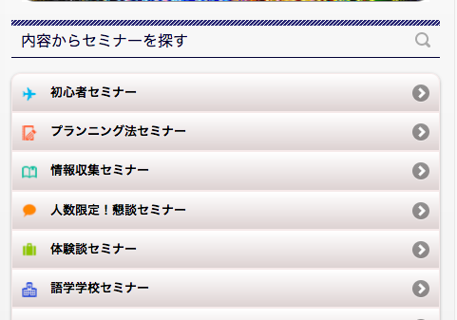
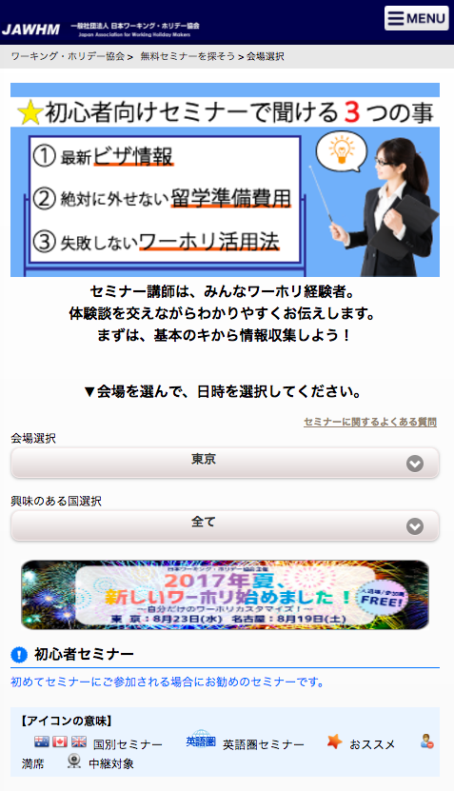

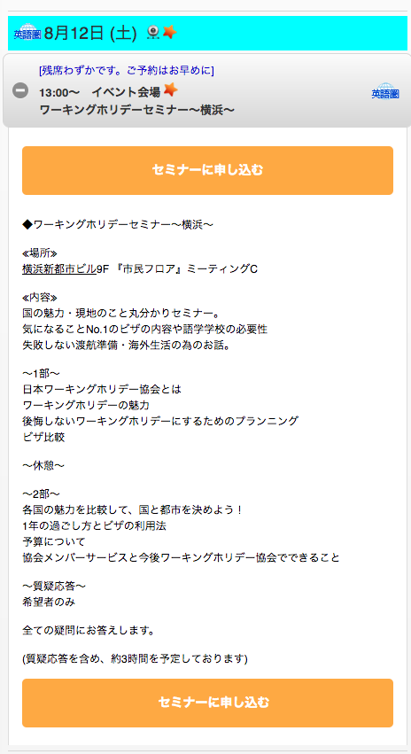

「会場アクセス」のボタンがありません。
確認してください。

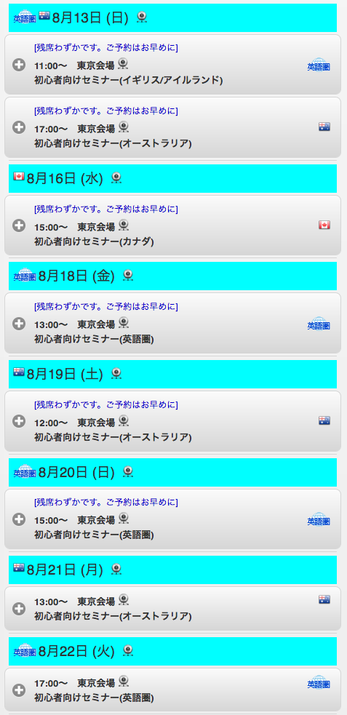

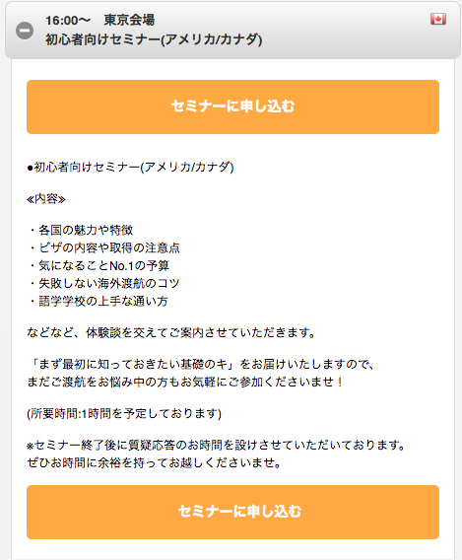

「会場アクセス」のボタンがありません。
確認してください。
Không có nút của 「会場アクセス」 Địa điểm
Kiểm tra lại
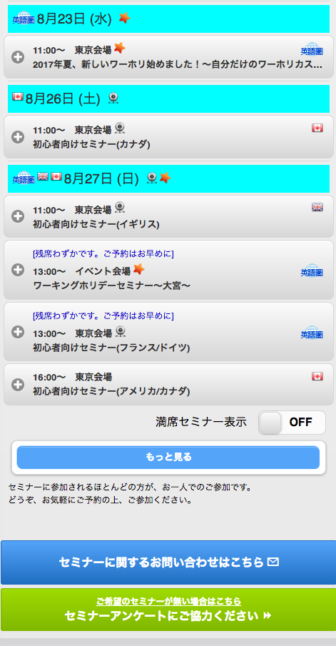

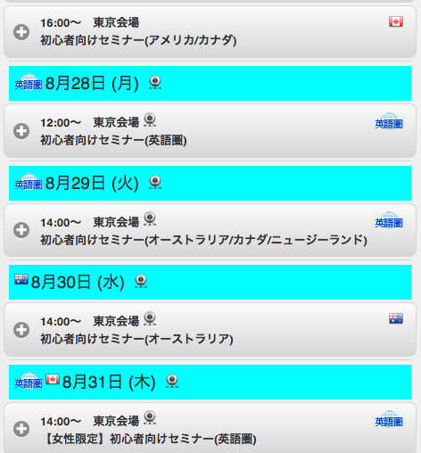

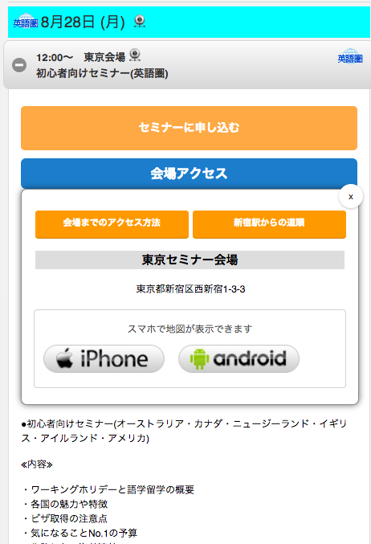

初めから（ボタンを押していない）表示されています。
確認してください。
Ngay từ đầu (không nhấn nút) được hiển thị.
Kiểm tra lại

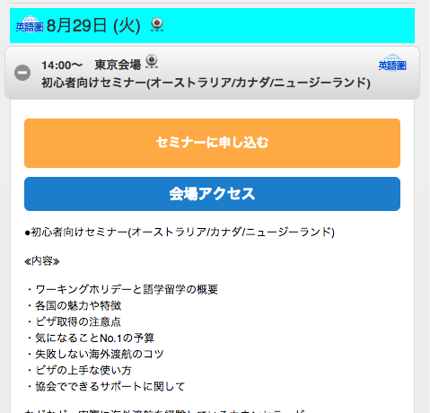

「会場アクセス」のボタンを押しても何も動きません。
確認してください。
Khi nhấn nút của 「会場アクセス」 không hoạt động
Xin hãy kiểm tra lại

